Portatil asus
🖥 FICHA TÉCNICA DEL PRODUCTO

Nombre del Producto / Modelo

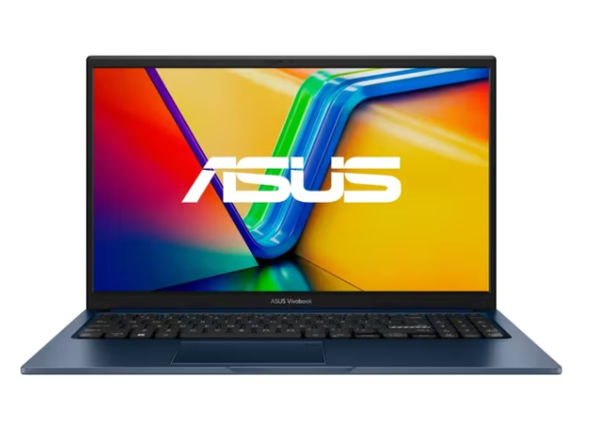 |  | PRECIO $ $2.349.050

ESPECIFICACIONES TÉCNICAS

Marca | Portátil ASUS Vivobook | Modelo | Intel® Core™ 5 Processor 120U

Procesador (CPU) | Intel Core I5 | Velocidad del Procesador | 2.8 GHz

Memoria RAM | 16 GB | Tipo de RAM | DDR5

Capacidad disco duro | 512 GB | Disco rudo | Estado Solido (SSD)

Tarjeta Gráfica (GPU) | No Tiene Tarjeta Video/Grafica Independiente | Sistema Operativo | Windows 11

Pantalla (Tamaño) | 15.6 Pulgadas | Núcleos / Hilos | 12 Nucleos

Conectividad Wi-Fi | Si | Bluetooth | Si

Peso | 1.7 Kilogramos | Tipos de puertos entradas y salidas | Puerto Auxiliar de Audio Puerto HDMI Puerto USB 3.2 Puerto USB Tipo C

Color | Azul callado | Garantía | 12 Meses

Pagina | https://www.ktronix.com/computador-portatil-asus-vivobook-156-pulgadas-x1504va/p/4711636344517 | SKU / Código | X1504VA-E84088W

DESCRIPCIÓN DEL PRODUCTO
El ASUS X1504VA-E84088W une practicidad y rendimiento en un modelo que ofrece velocidad y eficiencia para tu rutina diaria. Su diseño moderno y ligero lo convierte en un compañero ideal para quienes buscan productividad sin perder estilo, asegurando un desempeño confiable en cada momento y acompañando tus actividades con seguridad y fluidez en cada jornada.

NOTAS ADICIONALES / ACCESORIOS INCLUIDOS
Ej: Cable de poder, adaptador, mouse, teclado, bolso, etc.

Elaborado por: ___________________ Fecha: ___________________ Aprobado por: ___________________

Portatil lenovo
🖥 FICHA TÉCNICA DEL PRODUCTO

Nombre del Producto / Modelo

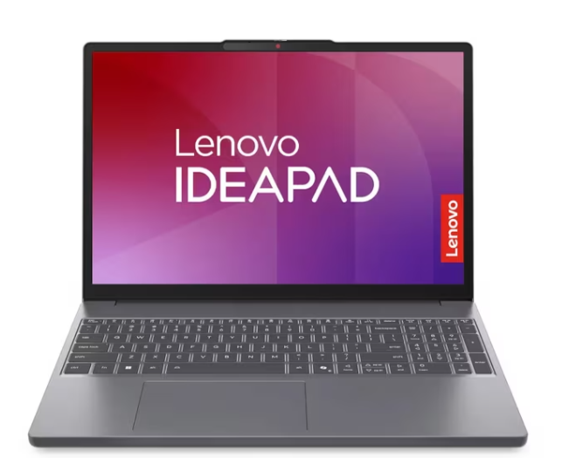 |  | PRECIO $2.399.070

ESPECIFICACIONES TÉCNICAS

Marca | LENOVO | Modelo | 13420H

Procesador (CPU) | Intel Core I5 | Velocidad del Procesador | (4P + 4E) / 12T, P-core 2.1 / 4.6GHz, E-core 1.5 / 3.4GHz, 12MB

Memoria RAM | 24 GB | Tipo de RAM | DDR5

Capacidad disco duro | 512 GB | Disco rudo | Estado Solido (SSD)

Tarjeta Gráfica (GPU) | No Tiene Tarjeta Video/Grafica Independiente | Sistema Operativo | Windows 11 home

Pantalla (Tamaño) | 15.3 Pulgadas | Núcleos / Hilos | 8 Nucleos

Conectividad Wi-Fi | Si | Bluetooth | Si

Peso | 1.59 Kilogramos | Tipos de puertos entradas y salidas | Entrada Tarjeta Micro SD Puerto HDMI 2.1 Puerto USB 3.2 Puerto USB Tipo C

Color | Gris | Garantía | 12 Meses

Pagina | https://www.ktronix.com/computador-portatil-lenovo-ideapad-slim-3-153-pulgadas/p/198155958878 | SKU / Código | 83K1005ELM

DESCRIPCIÓN DEL PRODUCTO
el LENOVO IdeaPad Slim 3, el compañero perfecto para llevar tu día a día al siguiente nivel. Con un rendimiento excepcional, has tus tareas diarias más rapidas y eficientes. Su diseño elegante y resistente está pensado para impresionarte y acompañarte a donde vayas. Disfruta de un entretenimiento envolvente con su sonido Dolby Audio. Y cuando se trata de tu privacidad, su obturador de cámara te brinda tranquilidad: simplemente deslízalo y ten el control total al terminar tus reuniones o videollamadas.

NOTAS ADICIONALES / ACCESORIOS INCLUIDOS
Ej: Cable de poder, adaptador, mouse, teclado, bolso, etc.

Elaborado por: ___________________ Fecha: ___________________ Aprobado por: ___________________

Portatil Hp
🖥 FICHA TÉCNICA DEL PRODUCTO

Nombre del Producto / Modelo

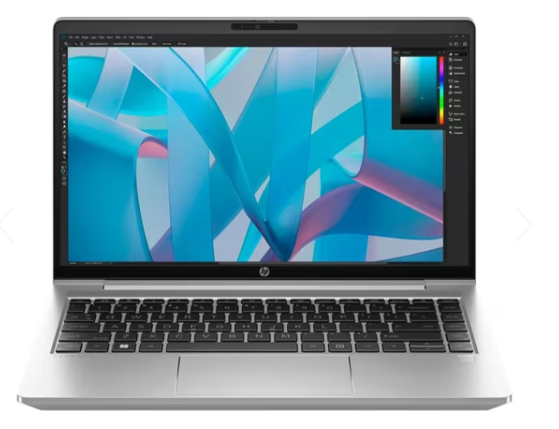 |  | PRECIO $4.849.070

ESPECIFICACIONES TÉCNICAS

Marca | HP | Modelo | 1334U

Procesador (CPU) | Intel Core I5 | Velocidad del Procesador | 10 núcleos (2 P-Cores y 8 E-Cores), 12 hilos, 12 MB Intel Smart Cache

Memoria RAM | 16 GB | Tipo de RAM | DDR5

Capacidad disco duro | 1 TB | Disco rudo | Estado Solido (SSD)

Tarjeta Gráfica (GPU) | No Tiene Tarjeta Video/Grafica Independiente | Sistema Operativo | Windows pro

Pantalla (Tamaño) | 14 Pulgadas | Núcleos / Hilos | 10 Nucleos

Conectividad Wi-Fi | Si | Bluetooth | Si

Peso | 1.38 Kilogramos | Tipos de puertos entradas y salidas | Puerto HDMI Puerto LAN/Ethernet Puerto USB 3.2 Puerto USB Tipo C Salida de Audífonos

Color | Plata | Garantía | 12 Meses

Pagina | https://www.ktronix.com/computador-portatil-asus-vivobook-156-pulgadas-x1504va/p/4711636344517 | SKU / Código | PB440G10

DESCRIPCIÓN DEL PRODUCTO
este equipo cuenta con tecnología de seguridad avanzada ProBook 440. Mantenga la concentración en las prioridades del negocio con un dispositivo bien equipado para el trabajo híbrido, diseñado para obtener rendimiento a largo plazo y fácil capacidad de actualización. Completa las tareas de tu empresa con rapidez gracias al alto desempeño, la capacidad de respuesta y la conectividad que te ofrece su excelente configuración

NOTAS ADICIONALES / ACCESORIOS INCLUIDOS
Ej: Cable de poder, adaptador, mouse, teclado, bolso, etc.

Elaborado por: ___________________ Fecha: ___________________ Aprobado por: ___________________

TodoenUno asus
🖥 FICHA TÉCNICA DEL PRODUCTO

Nombre del Producto / Modelo

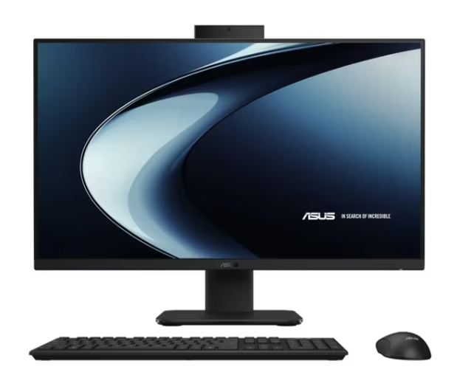 |  | PRECIO $4.999.050

ESPECIFICACIONES TÉCNICAS

Marca | Asus | Modelo | AMD Ryzen 7 IA - 350

Procesador (CPU) | AMD R7 | Velocidad del Procesador | 2.0 Ghz

Memoria RAM | 16 GB | Tipo de RAM | DDR5

Capacidad disco duro | 1 TB | Disco rudo | Estado Solido (SSD)

Tarjeta Gráfica (GPU) | No Tiene Tarjeta Video/Grafica Independiente | Sistema Operativo | Windows 11 home

Pantalla (Tamaño) | 27 Pulgadas | Núcleos / Hilos | 8 Nucleos

Conectividad Wi-Fi | Si | Bluetooth | Si

Peso | 9 Kilogramos | Tipos de puertos entradas y salidas | Puerto Auxiliar de Audio Puerto HDMI Puerto USB 3.2 Puerto USB Tipo C

Color | Negro | Garantía | 24 Meses

Pagina | https://www.ktronix.com/computador-all-in-one-asus-27-pulgadas-vm670ka-amd-ryzen-7/p/4711636393591 | SKU / Código | VM670KA-BPE028W

DESCRIPCIÓN DEL PRODUCTO
Este Aio ASUS con IA transmite serenidad y productividad, ideal para quienes buscan un ambiente equilibrado. Es el compañero que te ayuda a mantener el foco, a organizar tus ideas y a darles forma con claridad.

NOTAS ADICIONALES / ACCESORIOS INCLUIDOS
Incluye Mouse y Teclado inalámbrico

Elaborado por: ___________________ Fecha: ___________________ Aprobado por: ___________________

TodoenUno Hp
🖥 FICHA TÉCNICA DEL PRODUCTO

Nombre del Producto / Modelo

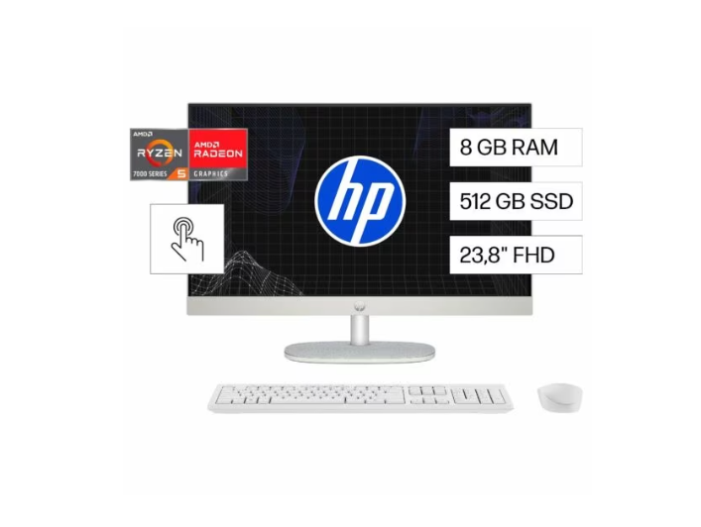 |  | PRECIO $4.849.070

ESPECIFICACIONES TÉCNICAS

Marca | HP | Modelo | 1334U

Procesador (CPU) | AMD Ryzen™ 5 | Velocidad del Procesador | 4,3 GHz, 4 MB de caché

Memoria RAM | 8 GB | Tipo de RAM | DDR5

Capacidad disco duro | 512 GB | Disco rudo | Estado Solido (SSD)

Tarjeta Gráfica (GPU) | Gráficos AMD Radeon™ | Sistema Operativo | Windows 11 Home

Pantalla (Tamaño) | Pantalla táctil 60,5 cm (23.8") | Núcleos / Hilos | 4 núcleos

Conectividad Wi-Fi | Si | Bluetooth | Si

Peso | 5,27 kg | Tipos de puertos entradas y salidas | Puerto HDMI 1 USB Tipo-C 1 para SSD, 1 para WLAN

Color | Blanco nácar | Garantía | 12 Meses

Pagina | https://www.hp.com/co-es/shop/todo-en-uno-hp-24-cr0256la-pc-windows-11-home-single-language-23-8-pantalla-tactil-amd-ryzentm-5-8gb-ram-512gb-ssd-fhd-blanco-nacar-ba1v8la.html#features | SKU / Código | BA1V8LA

DESCRIPCIÓN DEL PRODUCTO
La HP All-in-One 24" es responsable con el planeta gracias a su diseño innovador y sustentable. Puedes realizar múltiples tareas a la vez con su potente procesador AMD de última generación, memoria mejorada, cámara de privacidad emergente inclinable, amplia pantalla FHD y funciones optimizadas para un mayor rendimiento. Comunícate con los tuyos en videollamadas dinámicas y realiza rápidamente tus tareas cotidianas.

NOTAS ADICIONALES / ACCESORIOS INCLUIDOS
Combinación de teclado y mouse inalámbricos HP 510SP blancos

Elaborado por: ___________________ Fecha: ___________________ Aprobado por: ___________________

